상품제안서
이지박스 3 IN 1 충전기 케이블 휴대용 파우치 세트 | 상품코드: F23591

 |  |  |  |  |  |  | 02-412-0044 | www.easy1.co.kr
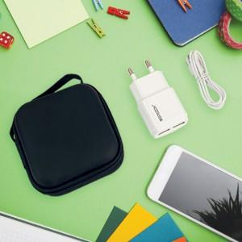 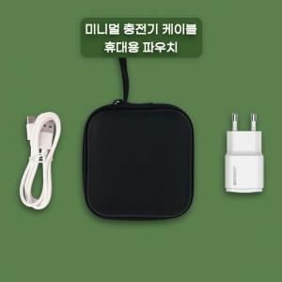 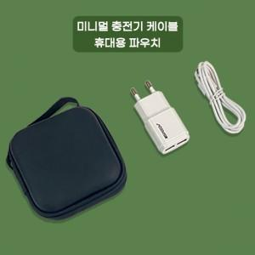

【상세/제작정보】 | 국내생산 국내디자인 활용도 극대화

【인쇄/포장옵션】 | 레이저 / 포장불가능

【공급단가】 | 수량 | 100~ | 300~ | 500~ | 1,000~ | 3,000~
*VAT별도 | 단가 | 5,870원 | 5,780원 | 5,640원 | 5,490원 | 5,400원

【상품 URL】 | https://easy1.co.kr:443/src/goods_detail.php?gdno=23591

